List1
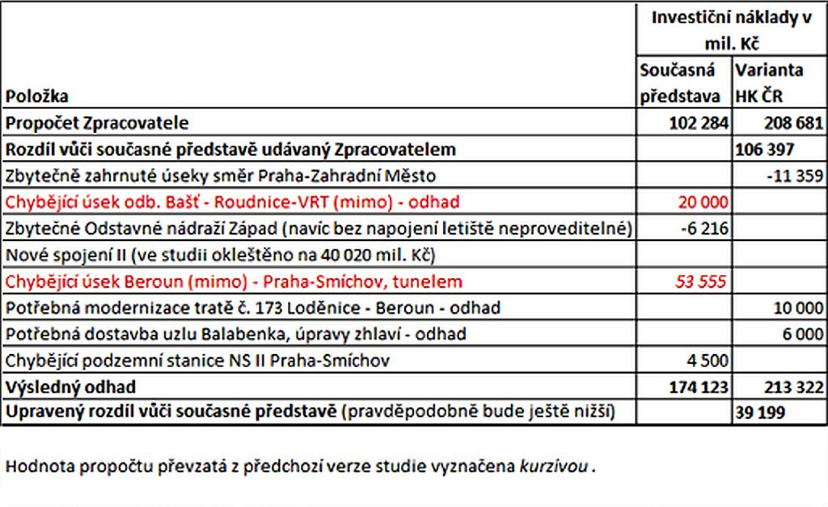
Upravená tabulka, pokud bychom přistoupili na vypuštění popř. zahrnutí některých položek do IN projektových variant ÚTS
Položka | Investiční náklady v mil. Kč |  | Vysvětlení
 | Současná představa | Varianta HK ČR 1
Propočet Zpracovatele | 102,284 | 208,681
Rozdíl vůči současné představě udávaný Zpracovatelem |  | 106,397
Zbytečně zahrnuté úseky směr Praha-Zahradní Město | -11,359 | -11,359 | Položka řeší zapojení nové tratě Benešov - Praha do uzlu pro uvolnění kapacity stávající tratě pro rozvoj regionální dopravy. Je zahrnuta ve všech variantách. Pokud by se změnil přístup a úsek byl vyhodnocen jako zbytečný, musí být vyjmut ze všech variant.
Chybějící úsek odb. Bašť - Roudnice n.L.-VRT (mimo) | 20,000 | 20,000 | Úsek je součástí výchozího stavu shodného pro všechny varianty. Pokud by byl zařazen do IN projektových variant, musí být zahrnut do všech variant.
Zbytečné Odstavné nádraží Západ (ONZ) | 0 |  | Položka ONZ je zahrnuta i do varianty 1 ("Současná představa"), protože i v této variantě bude třeba řešit odstavné kapacity v uzlu Praha, byť v jiné lokalitě. Proto nelze položku vyjmout.
Nové spojení II
Chybějící úsek Beroun (mimo) - Praha-Smíchov, tunelem | 53,555 | 53,555 | Úsek řeší problematiku kapacity a hlukové zátěže na stávající trati berounským údolím. Je součástí výchozího stavu shodného pro všechny varianty. Pokud by byl zařazen do IN projektových variant, musí být zahrnut do všech variant.
Potřebná modernizace tratě č. 173 Loděnice - Beroun |  | 0 | Modernizace není třeba, trasa se před Berounem napojuje do tunelu Praha - Beroun. Zdvoukolejnění Loděnice - Beroun je navíc územně neproveditelné.
Potřebná dostavba uzlu Balabenka, úpravy zhlaví | 6,000 | 6,000 | Uzel je součástí výchozího stavu shodného pro všechny varianty. Pokud by byl zařazen do IN projektových variant, musí být zahrnut do všech variant.
Chybějící podzemní stanice NS II Praha-Smíchov | 0 |  | NS II není na Smíchově třeba zahloubit. Zapojení do povrchové železniční stanice je proveditelné (viz dřívější studie NS II).
Výsledný propočet | 170,480 | 276,877
Výsledný upravený rozdíl |  | 106,397 | Rozdíl zůstává nezměněn

Původní tabulka

